造型拍照区域
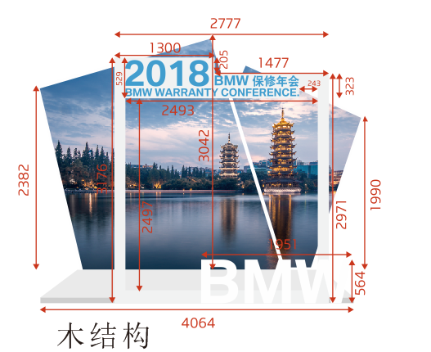
区域 | Item 项目 | Unit Price (RMB) 单价（人民币） | QTY 数量 | 单位 | 单价 | Total Price (RMB) 总价（人民币） | Description 描述
拍照造型1 | 写真背景1 |  | 7 | 平方 | 200 | 1400.00 | 3.2m*2.2m，木结构+写真
 | 写真背景2 |  | 12 | 平方 | 200 | 2400.00 | 3.42m*3.5m，木结构+写真
 | 木质相框 |  | 12 | 米 | 300 | 3600.00 | 2.78m*3.176m，木结构+写真
 | BMW雕刻字 |  | 177 | cm | 5 | 885.00 | B=51.2cm,M=57cm,W=68.7cm，泡沫字
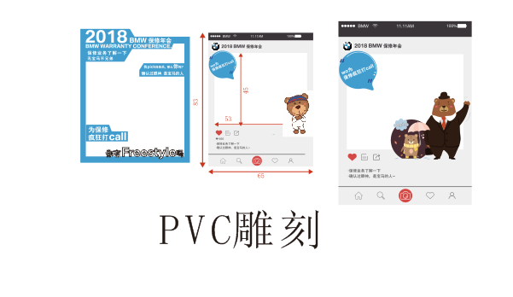
 | 地台 |  | 4 | 平方 | 50 | 200.00 | 0.65*0.83PVC雕刻+写真
拍照造型2 | 相框 |  | 83 | cm | 3 | 249.00 | 0.65*0.83PVC雕刻+写真
拍照造型3 | 相框 |  | 83 | cm | 3 | 249.00 | 0.65*0.83PVC雕刻+写真
 | 接机牌 |  | 100 | cm | 2 | 200.00 | PVC雕刻接机牌+写真
TOTAL： |  |  |  |  |  | 9183.00

